YeuCau
Posts and Telecommunications Institute of Technology
 |  |  | To-Be Business Flow | System | WEBSITE ANCUNG.COM | Name | HaPT | Date | 10/10/2018
 |  |  |  | Sub system |  | Update |  | Update
 |  |  |  | Process. name | Yêu cầu chức năng website ancung.com

Mục lục | STT |  | Nội dung |  |  |  | Created by
 |  |  |  |  |  |  | / Updated by
1. Chức năng |  |  | Tìm kiếm, xem thông tin, chia sẻ địa điểm ăn uống, tạo tiệc, tham gia tiệc, tạo tiệc |  |  |  | HaPT

 |  | Pha 1 | + Cho phép người dùng tìm kiếm và chọn địa điểm ăn uống theo tên quán ăn hoặc khu vực, xem các quán ăn có trong một khu vực hoặc thêm địa điểm quán ăn mới

 |  | Pha 2 | + Xem danh sách bạn bè cũng tham gia ứng dụng, và gởi lời mời (tin nhắn).

 |  | Pha 3 | + Cho phép đặt bàn tiệc (số người tham dự, thời gian bắt đầu, vị trí…) để người khác tham gia.

2. Hệ thống |  |  | - Quản lí:
 |  |  | + Sửa, xóa địa điểm đã có
 |  |  | + Thêm, xóa loại hình quán ăn

FD
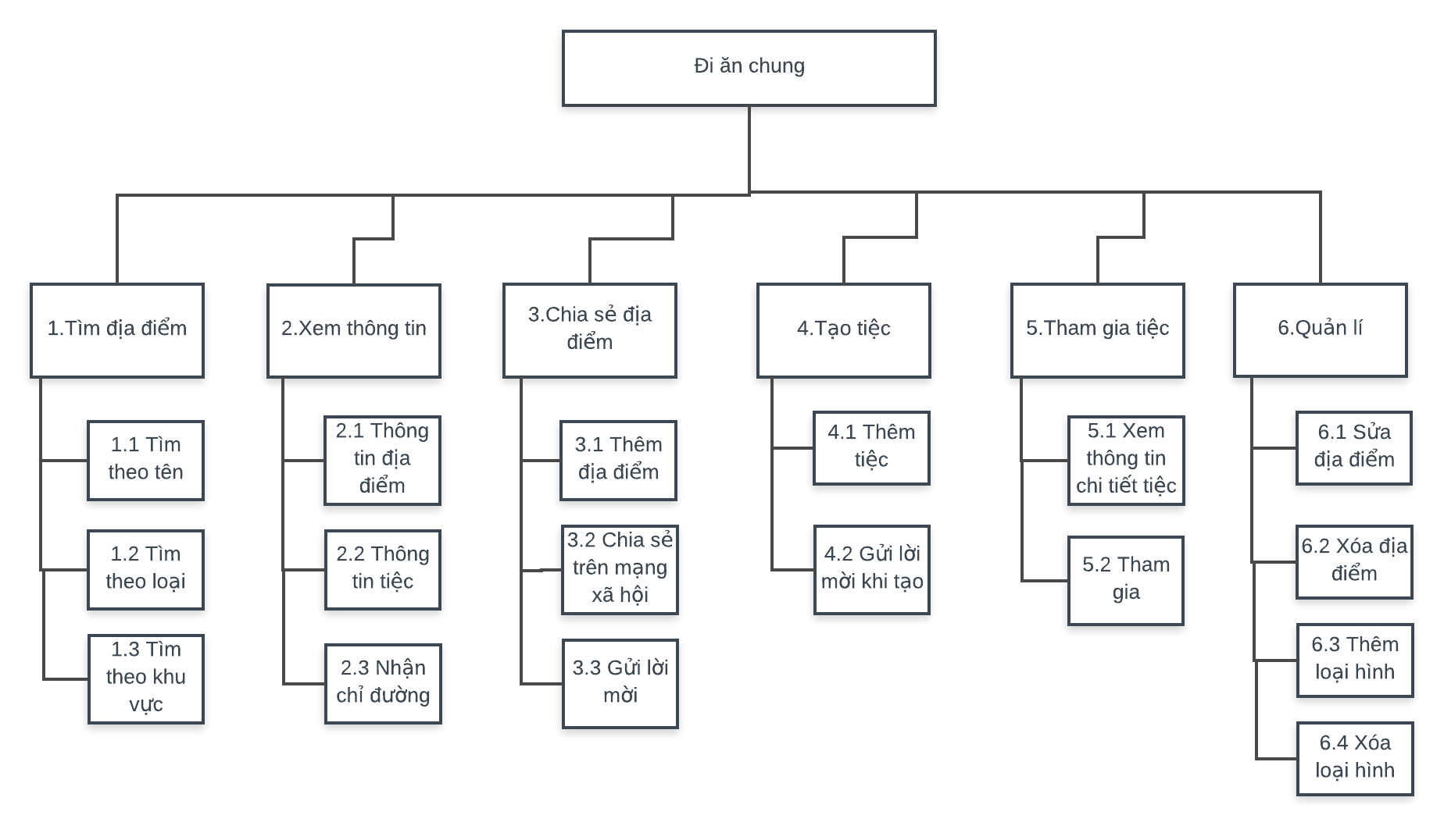
Posts and Telecommunications Institute of Technology
 | Flow Diagram | System | WEBSITE ANCUNG.COM | Name | HaPT | Date | 10/10/2018
 |  | Sub system |  | Update |  | Update
 |  | Process. name | Yêu cầu chức năng website ancung.com

WEBSITE ANCUNG.COM

WAC_Use case
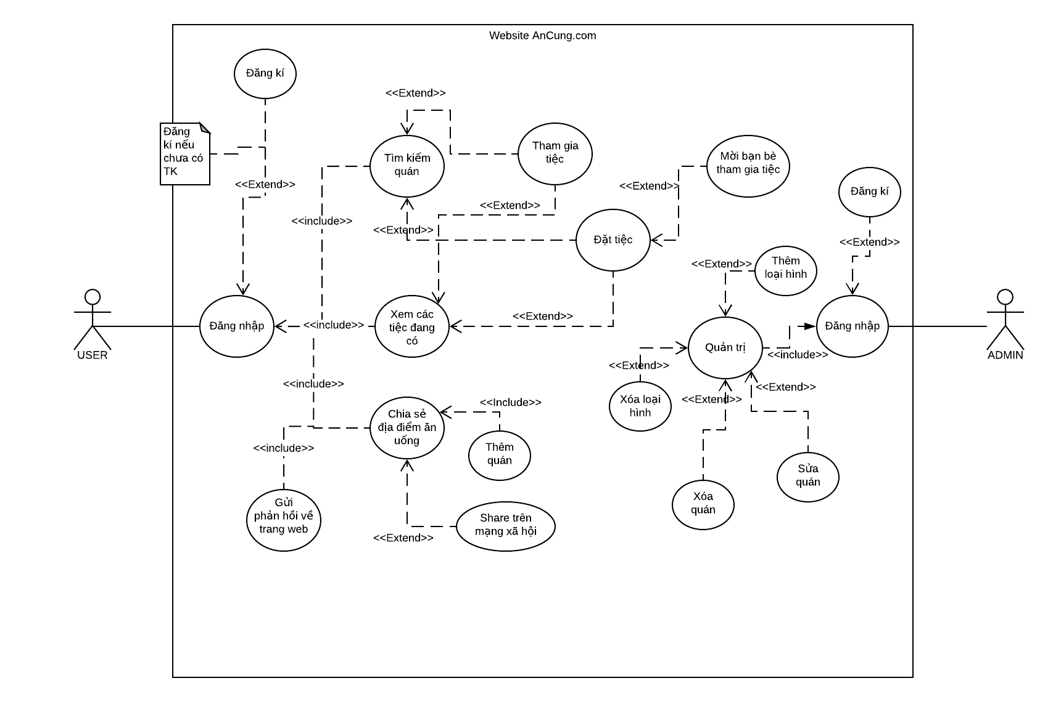
Posts and Telecommunications Institute of Technology
 |  | To-Be Business Flow |  |  | System | PTIT.HCM QUẢN LÝ KẾ HOẠCH TÀI CHÍNH | Create | TruHT | Date | 17/09/2016
 |  |  |  |  | Sub system |  | Update |  | Date
 |  |  |  |  | Process. name | KHTC

Timing | : |  | Frequency | :

Business Cycle

Daily

WAN_Flow
Posts and Telecommunications Institute of Technology
 |  | To-Be Business Flow |  |  | System | WEBSITE ANCUNG.COM |  |  |  |  |  |  |  |  | Create | HaPT | Date | 10/10/2018
 |  |  |  |  | Sub system |  |  |  |  |  |  |  |  |  | Update |  | Date
 |  |  |  |  | Process. name | Website ancung.com

Timing | : |  | :

Business Cycle |  |  |  | QUẢN TRỊ |  |  | Khách hàng |  | Hệ thống |  | Lưu trữ |  |  |  | GHI CHÚ

Luồng 1
Every time it occurs
Start
Start

Have account

Sign in

Sign up
 |  |  |  |  |  |  |  |  |  | Login
 |  |  |  |  |  | N

Add typefood
Sign in
Check user
data
 |  |  |  |  |  |  |  | Y

Delete typefood

Luồng 2
Add location
Check location
Luồng 3
Check stocks
Edit location

Search location

Check party
Delete location
is satisfactory?
Join Party
 |  |  |  |  |  |  |  |  |  |  |  |  |  | No

Check friend
 |  |  |  |  |  |  |  |  |  |  |  |  | Y

Create party
 |  |  |  |  |  |  |  |  |  |  |  | Do

Reject

Make friend

End

End

Master_Flow
Posts and Telecommunications Institute of Technology
 |  | To-Be Business Flow |  |  | System | PTIT.HCM QUẢN LÝ KẾ HOẠCH TÀI CHÍNH |  |  | Create | HaPT | Date | 10/10/2018
 |  |  |  |  | Sub system |  |  |  | Update |  | Date
 |  |  |  |  | Process. name | Master flow

Timing | : |  | Frequency | :

Business Cycle |  |  |  | Administrator |  |  | Other System | Remark

Every time it occurs
User Master
Đăng ký
thông tin user

Danh mục Master
Đăng ký
thông tin danh mục

Systemconfig Master
Đăng ký
thông tin cấu hình/ràng buộc

Form
Posts and Telecommunications Institute of Technology
 | To-Be Business Flow |  |  | System | PTIT.HCM QUẢN LÝ KẾ HOẠCH TÀI CHÍNH |  |  |  | Name | TruHT | Cre date | 17/09/2016
 |  |  |  | Sub system |  |  |  |  | Update |  | Upd date
 |  |  |  | Process. name

Icon | Description |  | Icon |  |  | Description |  | Icon |  | Description
QLTC
Start / End
 |  | Start / End |  |  |  |  | QLTC
 |  |  |  |  |  |  | (PC)

Activity Name
 |  |  |  |  |  |  | Non-QLTC System
 |  | Business Activity |  |  |  |  | (With system name)

 |  | Judge / Approval |  |  |  |  | Printer

Document
Name

 |  | Paper Document |  |  |  |  | Dot Impact Printer

Document
Name
QLTC

 |  | Paper Document |  |  |  |  | Mail
 |  | (From QLTC)

Data
Name

 |  | Data (Text, Excel etc) |  |  |  |  | e-Mail

Data
Name
QLTC

 |  | Data (Text, Excel etc) |  |  |  |  | Fax
 |  | (From QLTC)

Data
Namec

 |  | Data (Excel) |  |  |  |  | Phone

Data
Name

 |  | Data (Word) |  |  |  |  | Transmit

Data
Name

 |  | Data (Text)

 |  | Arrow

 |  | Arrow

Data
Name
 |  | Data (DB)

Data
Name
QLTC
 |  | Data (DB)
 |  | (From QLTC)

Changing History
Posts and Telecommunications Institute of Technology
 |  | To-Be Business Flow |  | System | WEBSITE ANCUNG.COM | Name | HaPT | Date | 10/10/2018
 |  |  |  | Sub system |  | Update |  | Update
 |  |  |  | Process. name

When there are any changes after sign off of end user, please describe changing history.

Version | Date | Topics | Detail |  |  |  | Created by
 |  |  |  |  |  |  | / Updated by
Ver1.0 | 10/10/2018 | First Creation |  |  |  |  | HaPT

